关系图
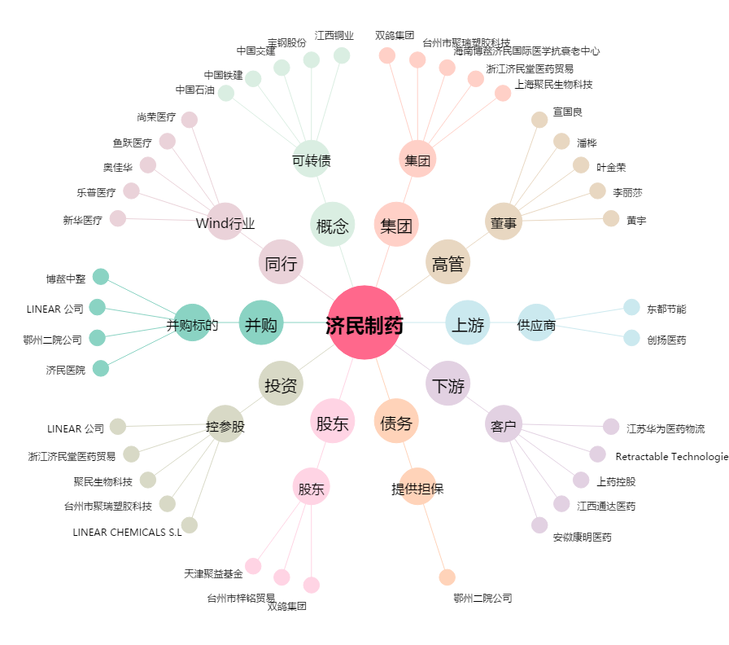
济民制药[603222.SH] - 关系概览图

